محمد مهدوی
گروه برنامه نویسی زرتشت

نام و نام خانوادگی: | محمد مهدوی | پروژه ها: | سامانه ثبت مدارس | پروژه های در حال انجام و پشتیبانی: | سامانه ثبت مدارس، سامانه استخدام کانون(رزومه ساز و پرونده الکنرونیکی، روند مصاحبه تا استخدام)،، سامانه اتوماسیون کتاب ، سامانه تماس زرتشت
رشته و دانشگاه: | مهندسی شیمی امیرکبیر |  | سامانه استخدام کانون(رزومه ساز و پرونده الکنرونیکی، روند مصاحبه تا استخدام) |  | سامانه ثبت مدارس
سابقه: | شش سال |  | سامانه اتوماسیون کتاب
سمت: | #REF! |  | سامانه تماس زرتشت
ابزار های زبان برنامه نویسی: | php، Laravel، SQL، Html، Css، Js

فروردین1401 برخی کارهای انجام شده
سامانه مدارس:
1 - رفع مغایرت های ثبت نامی در آزمون های 19 فروردین و 7 فروردین
2 - اضافه کردن برخی اطلاعات به گزارشات مورد استفاده کاربران
3- رفع مشکلات محاسبات مالی قرارداد های متمم سیستمی
4- برخی موارد کوچک پشتیبانی و پیگیری

سامانه کارگزینی:
1- جلسات با آقای رضاییان پیرامون طراحی سامانه
2- بررسی نیازمندی های سامانه و اولویت بندی توسعه سامانه
3-طراحی work_Flow سامانه
4-طراحی dataBase و جداول مربوط
5- طراحی مدل ها و روابط بین مدل ها و روابط بین جداول
6- Login & register & profile
7- تعریف رشته ها و دانشگاه ها و آپلود اطلاعات برای استفاده در پنل ها
8-تعریف واحد های کانون و همچنین امکان تعریف واحد جدید و ویرایش در پنل ادمین

مسعود صیدی
گروه برنامه نویسی زرتشت

نام و نام خانوادگی: | مسعود صیدی | پروژه ها: | سامانه تماس زرتشت | پروژه های در حال انجام و پشتیبانی: | سامانه تماس زرتشت، سامانه استخدام کانون(رزومه ساز و پرونده الکنرونیکی، روند مصاحبه تا استخدام)،، سامانه ثبت مدارس ، سامانه اتوماسیون کتاب
رشته و دانشگاه: | مهندسی هوافضا امیرکبیر |  | سامانه استخدام کانون(رزومه ساز و پرونده الکنرونیکی، روند مصاحبه تا استخدام) |  | سامانه اتوماسیون کتاب | 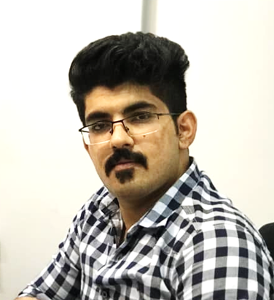
سابقه: | پنج سال |  | سامانه ثبت مدارس
سمت: | #REF! |  | سامانه اتوماسیون کتاب
ابزار های زبان برنامه نویسی: | php، Laravel، SQL، Html، Css، Js، jquery، Angular.js، Matlab، Fortran

فروردین1401 برخی کارهای انجام شده
سامانه کارگزینی:
1- جلسات با آقای رضاییان پیرامون طراحی سامانه
2- بررسی نیازمندی های سامانه و اولویت بندی توسعه سامانه
3-طراحی work_Flow سامانه
4-طراحی dataBase و جداول مربوط
5-طراحی و layout بندی قالب پنل
6-طراحی css سایت
7- طراحی html قالب سایت
8-تعریف شهرها واستان ها امکان انتخاب هر شهر با توجه به استان

سامانه کتاب:

1- اضافه کردن برخی فیلد ها در لیست درخواست های مدیر تولید ها
2-اجباری کردن برخی فیلدها هنگام ثبت درخواست جدید
3- برخی موارد کوچک پشتیبانی و پیگیری

